Ordenando
DECLUTTER

 | ORIGINAL VISUAL |  | DATA TO GRAPH
 | ANTES

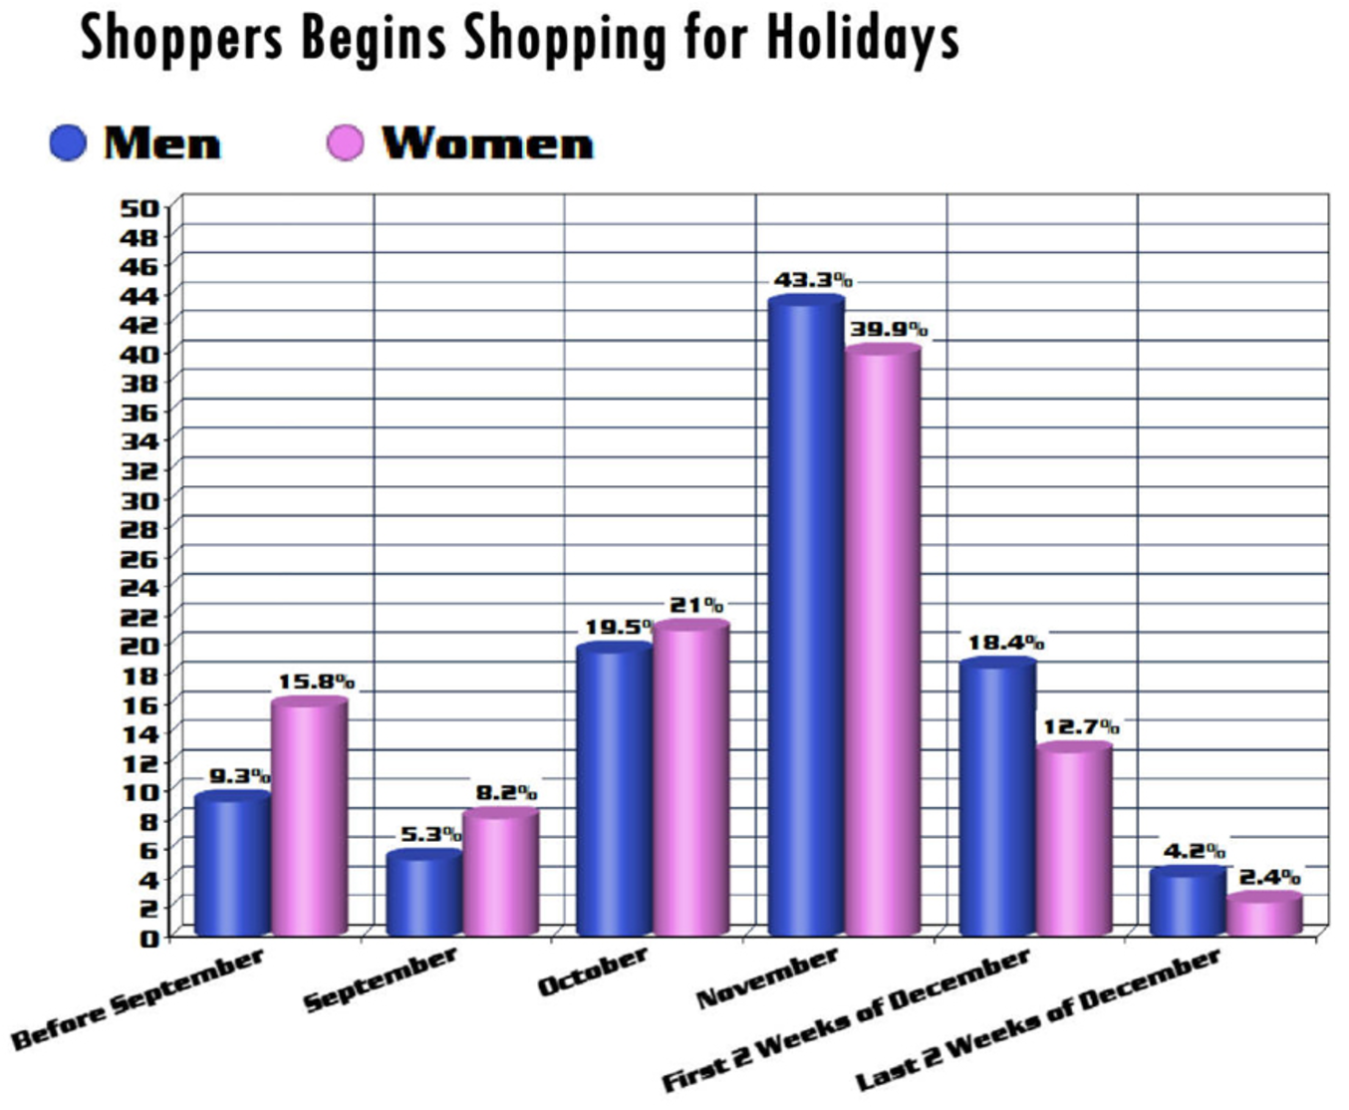
 |  |  |  |  | Hombres | Mujeres
 |  |  | Before September | Antes Sep | 9.3% | 15.8%
 |  |  | September | Sep | 5.3% | 8.2%
 |  |  | October | Oct | 19.5% | 21.0%
 |  |  | November | Nov | 43.3% | 39.9%
 |  |  | First 2 Weeks of December | Dec: primeras 2 semanas | 18.4% | 12.7%
 |  |  | Last 2 Weeks of December | Dec: últimas 2 semanas | 4.2% | 2.4%

 |  |  |  | Total | 100.0% | 100.0%

 | REMAKE
 | DESPUÉS

 | Más mujeres hacen sus compras navideñas con tiempo

 | % DEL TOTAL

 |  | CUANDO SE HACEN LAS COMPRAS NAVIDEÑAS

